CollectiveAccess
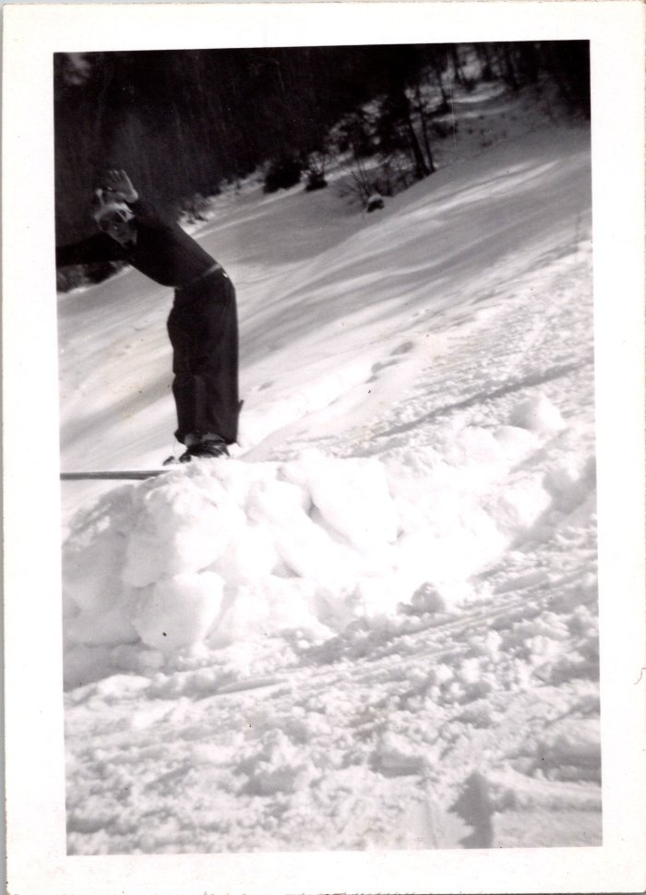
Image | Object | Description | Date
 | Ski au Vivier, 1945 (12-062) | Ski au Vivier, 1945

